关系图
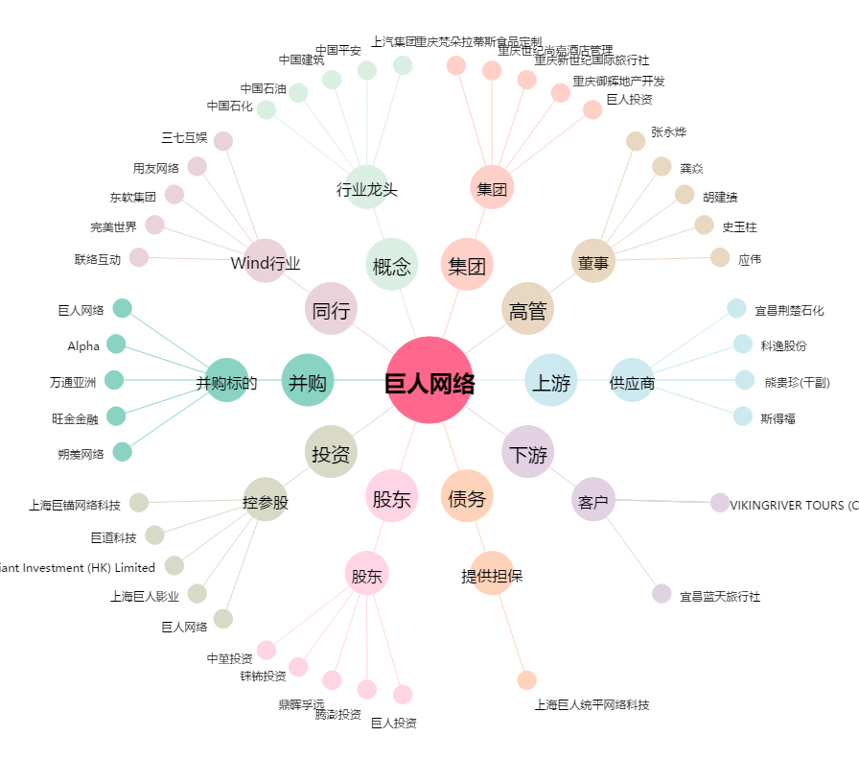
巨人网络[002558.SZ] - 关系概览图

